北海道
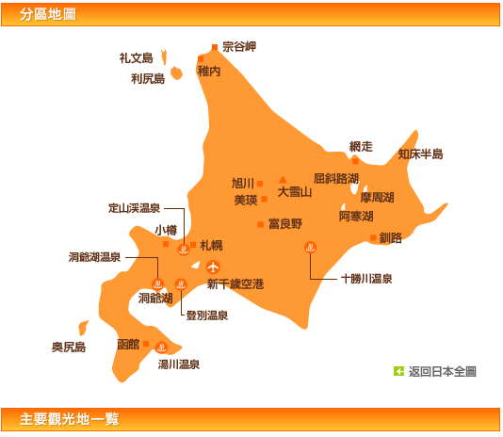
Day1 | 2014-08-22 |  |  |  |  | 易到用车 | 13：00 NH9200
Day2 | 2014-08-23
Day3 | 2014-08-24
Day4 | 2014-08-25
Day5 | 2014-08-26
Day6 | 2014-08-27 | 东京 | 札幌千岁机场 | 千岁机场 | 小樽
Day7 | 2014-08-28 |  |  | 小樽 | 富良野
Day8 | 2014-08-29 |  |  | 富良野 | 洞爷湖 登别
Day9 | 2014-08-30 |  |  | 洞爷湖 | 札幌
Day10 | 2014-08-31 |  |  | 札幌 | 千岁 | 易到用车

